상품제안서
무선 고속충전 알람시계 | 상품코드: F19594

 |  |  |  |  |  |  | 02-412-0044 | www.easy1.co.kr
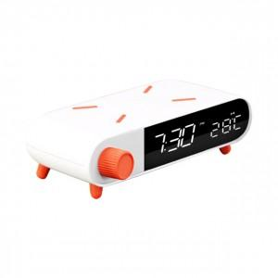

【상세/제작정보】 | 10W 고속무선충전! 시계 알람 온도 날짜까지 다기능 멀티충전기

【인쇄/포장옵션】 | 레이저, 풀칼라 / 포장지포장

【공급단가】 | 수량 | 50~ | 100~ | 500~ | 1,000~ | 2,000~
*VAT별도 | 단가 | 17,050원 | 16,770원 | 16,360원 | 15,950원 | 15,680원

【상품 URL】 | http://www.easy1.co.kr/src/goods_detail.php?gdno=19594

